要件定義
2021-03-07
元データ
「Tweets about the Top Companies from 2015 to 2020」 Tweet, Company, Company Tweet 「Values of Top NASDAQ Copanies from 2010 to 2020」 CompanyValues KAGGLEサイトからのCSVデータとする。 青線はテーブルごとの関係性を表す。

ドキュメント管理ツール
Git Bash
GitHub
flee-style (github.com)

開発環境
SAS EG 7.1
SQL Workbench/J
postgresql 13.1
Anaconda 4.8.3
Python 3.8.3

システムCLASS図

SAS EG

入力用CSVデータ

SQL Workbench/J

帳票データ1
帳票用データ
SQL Workbench/J

帳票データ2

Python3

可視化データ

可視化データ画像
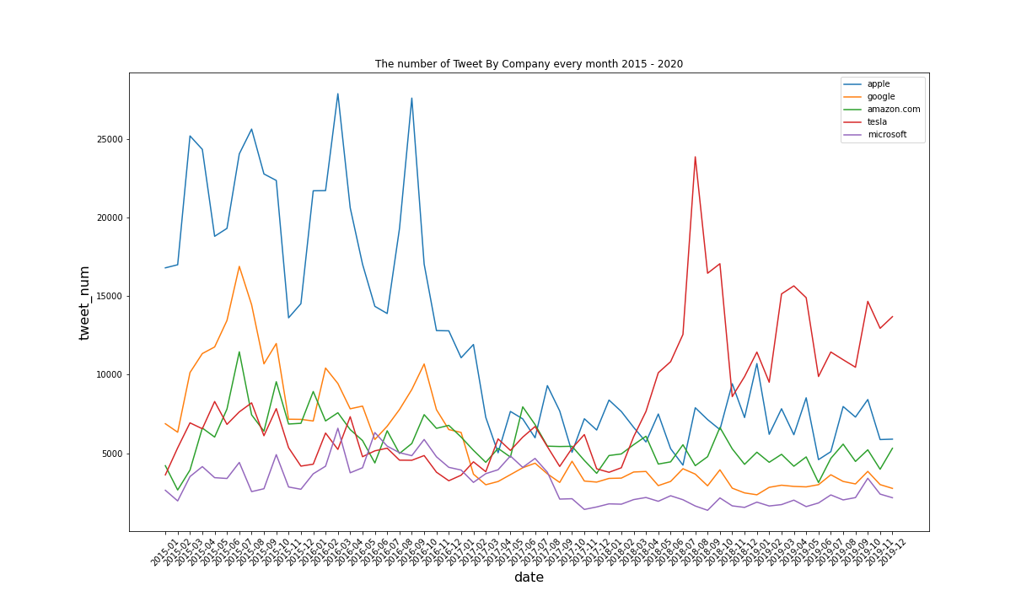
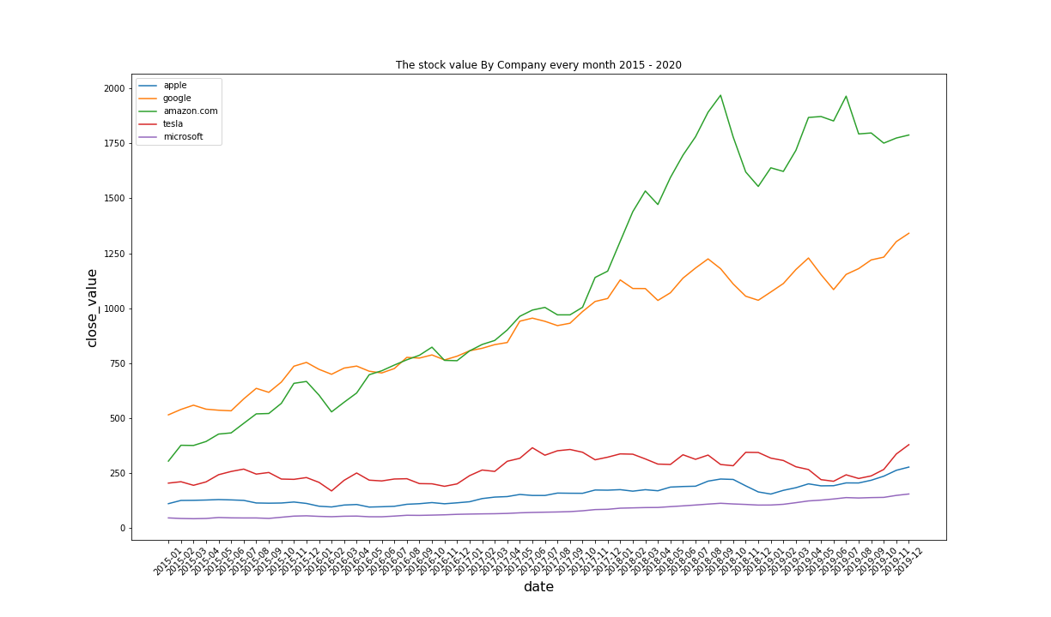
4つの画像データ
python DataFrameに変換し折れ線グラフを描画する。
値の日付毎の増加具合がわかる。
ツイート数について、株価について表示している。
下段の2つのグラフは、年月でまとめて表示しているため、ザクりとした増加がわかるか出力してみました。

グラフから分かったこと
APPLEは最初はすごくツイートされていたものの、2017年4月を機に急激にツイート数が減少している。
Tesla社を除く、すべての会社のツイート数は似たような現象がみられる。
Tesla社は2019年2月を機にツイート数がかなり増加している。
株価がどれも徐々に上がっている。
AMAZONは急激な伸びを見せている。
ツイート数のグラフと株価のグラフでは、比例関係はなさそうである。

帳票用データ1より
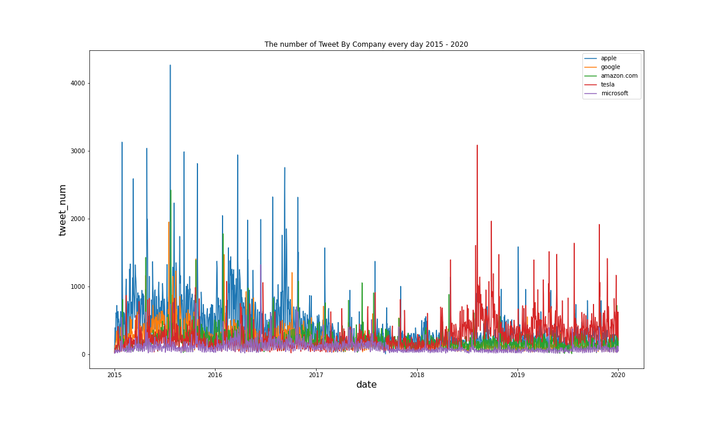
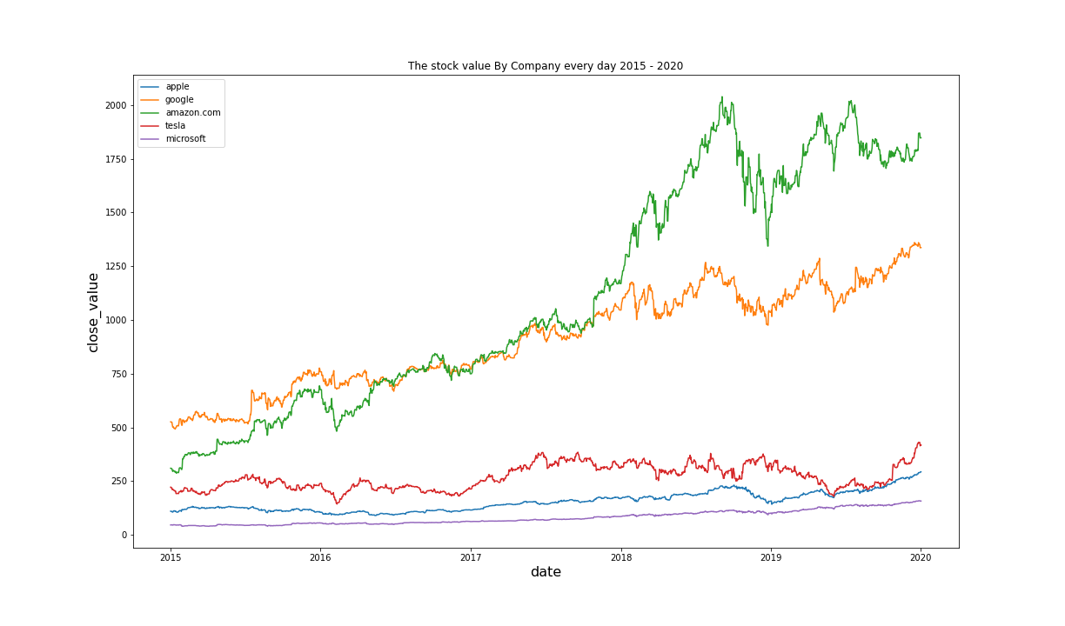

帳票用データ2

